WorkShop Furnitures 2022 ALL
 | Promerka SA
 | Liste de prix 2023

 | ECO-TOOL CABINETS, LOW

 | 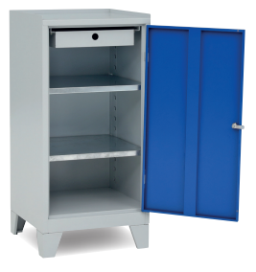 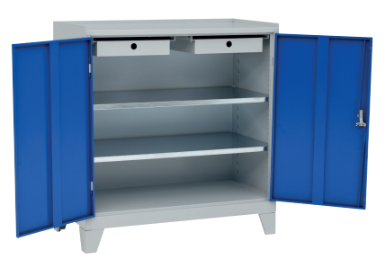

 | PHOTO | Produit (FR) | CODE | DIM |  |  | Kg | Prix / Preis | PRICE Ex-Works
 |  |  |  | H | L | P
 |  | Armoire à outils métallique 1 porte 2 étagères 1 tiroir à 70% extensible Serrure à clé * Pieds non inclus Hauteur sans pieds 940mm * | 152.66.10.100 | 940 | 500 | 500 |  | 213.00 CHF | 71.00 €
 | 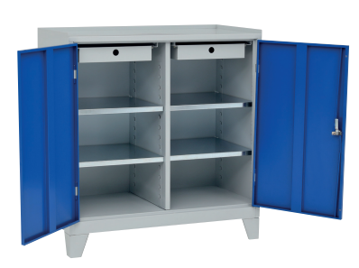 | Armoire à outils métallique 2 portes 4 étagères 2 tiroirs à 70% extensible Serrure à clé * Pieds non inclus Hauteur sans pieds 940mm * | 152.66.10.101 | 940 | 1000 | 500 |  | 366.00 CHF | 122.00 €
 |  | Armoire à outils métallique 2 portes 2 étagères 2 tiroirs à 70% extensible Serrure à clé * Pieds non inclus Hauteur sans pieds 940mm * | 152.66.10.102 | 940 | 1000 | 500 |  | 339.00 CHF | 113.00 €
 |  | Bureau pour armoire de 500 mm | 152.66.10.500 |  |  |  |  | 105.00 CHF | 35.00 €
 |  | Base à roulettes pour armoire de 500 mm | 152.66.10.501 |  |  |  |  | 100.50 CHF | 33.50 €
 |  | Couverture en caoutchouc strié pour armoire de 500 mm | 152.66.10.502 |  |  |  |  | 27.00 CHF | 9.00 €
 |  | Couverture en caoutchouc strié pour armoire de 1000 mm | 152.66.10.503 |  |  |  |  | 48.00 CHF | 16.00 €
 |  | Jeu de pieds coniques H 110mm | 152.66.10.504 |  |  |  |  | 27.00 CHF | 9.00 €

 | TOOL CABINETS, LOW

 | 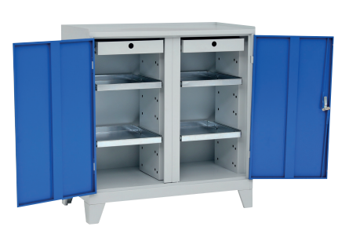

 | PHOTO | Produit (FR) | CODE | DIM |  |  | Kg | Prix / Preis | PRICE Ex-Works
 |  |  |  | H | L | P
 | 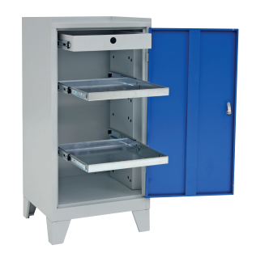 | Armoire à outils métallique 1 porte 2 étagères coulissantes 1 tiroir Serrure à clé * Pieds non inclus Hauteur sans pieds 940mm * | 152.66.11.100 | 940 | 500 | 500 |  | 271.50 CHF | 90.50 €
 |  | Armoire à outils métallique 2 portes 4 étagères coulissantes 2 tiroirs Serrure à clé * Pieds non inclus Hauteur sans pieds 940mm * | 152.66.11.102 | 940 | 1000 | 500 |  | 456.00 CHF | 152.00 €
 | 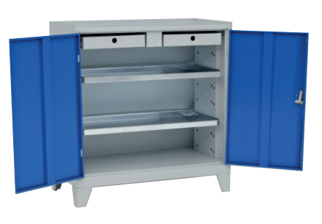 | Armoire à outils métallique 2 portes 2 étagères coulissantes 2 tiroirs Serrure à clé * Pieds non inclus Hauteur sans pieds 940mm * | 152.66.11.103 | 940 | 1000 | 500 |  | 417.00 CHF | 139.00 €
 |  | Bureau pour armoire de 500 mm | 152.66.10.500 |  |  |  |  | 105.00 CHF | 35.00 €
 |  | Base à roulettes pour armoire de 500 mm | 152.66.10.501 |  |  |  |  | 100.50 CHF | 33.50 €
 |  | Couverture en caoutchouc strié pour armoire de 500 mm | 152.66.10.502 |  |  |  |  | 27.00 CHF | 9.00 €
 |  | Couverture en caoutchouc strié pour armoire de 1000 mm | 152.66.10.503 |  |  |  |  | 48.00 CHF | 16.00 €
 |  | Jeu de pieds coniques H 110mm | 152.66.10.504 |  |  |  |  | 27.00 CHF | 9.00 €

 | TOOL CABINETS, HIGH

 | 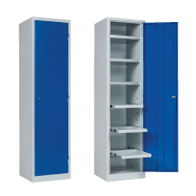 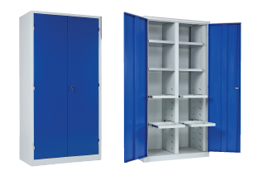

 | PHOTO | Produit (FR | CODE | DIM |  |  | Kg | Prix / Preis | PRICE Ex-Works
 |  |  |  | H | L | P
 |  | Armoire à outils métallique 1 porte 3 étagères fixes 3 étagères coulissantes Serrure à clé Etagères galvanisées | 152.66.12.100 | 1950 | 500 | 500 |  | 567.00 CHF | 189.00 €
 | 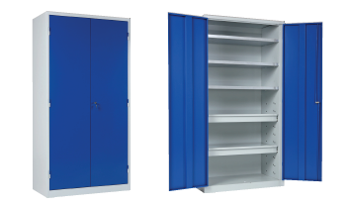 | Armoire à outils métallique 2 portes 3 étagères fixes 2 tiroirs Serrure à clé Etagères galvanisées | 152.66.12.101 | 1950 | 1000 | 500 |  | 756.00 CHF | 252.00 €
 |  | Armoire à outils métallique 2 portes 4 étagères fixes 4 étagères coulissantes Serrure à clé Etagères galvanisées | 152.66.12.102 | 1950 | 1000 | 500 |  | 870.00 CHF | 290.00 €
 |  | Etagère fixe supplémentaire 500
 |  | Etagère fixe supplémentaire 1000
 |  | Etagère coulissante supplémentaire 500
 |  | Tiroir supplémentaire 1000

 | DRAWER CABINETS, Telescopic Slides

 | 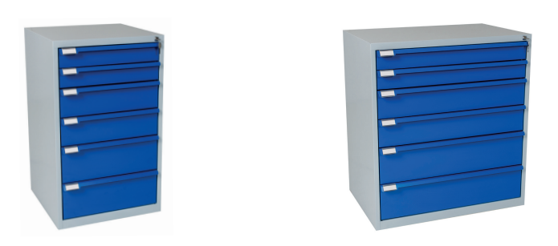

 | PHOTO | Produit (FR) | CODE | DIM |  |  | Kg | Prix / Preis | PRICE Ex-Works
 |  |  |  | H | L | P
 |  | Armoire à tiroirs métallique 600 5 tiroirs 2x100/ 2x150/1x200 | 152.66.13.100 | 800 | 600 | 600 |  | 522.00 CHF | 174.00 €
 |  | Armoire à tiroirs métallique 600 5 tiroirs 3x100/ 2x200 | 152.66.13.101 | 800 | 600 | 600 |  | 537.00 CHF | 179.00 €
 |  | Armoire à tiroirs métallique 600 6 tiroirs 2x100/ 2x150/2x200 | 152.66.13.105 | 1000 | 600 | 600 |  | 606.00 CHF | 202.00 €
 |  | Armoire à tiroirs métallique 600 7 tiroirs 4x100/ 2x150/1x200 | 152.66.13.106 | 1000 | 600 | 600 |  | 660.00 CHF | 220.00 €
 |  | Armoire à tiroirs métallique 900 5 tiroirs 2x100/ 2x150/1x200 | 152.66.13.110 | 800 | 900 | 600 |  | 609.00 CHF | 203.00 €
 |  | Armoire à tiroirs métallique 900 5 tiroirs 3x100/ 2x200 | 152.66.13.111 | 800 | 900 | 600 |  | 630.00 CHF | 210.00 €
 |  | Armoire à tiroirs métallique 900 6 tiroirs 2x100/ 2x150/2x200 | 152.66.13.115 | 1000 | 900 | 600 |  | 708.00 CHF | 236.00 €
 |  | Armoire à tiroirs métallique 900 7 tiroirs 4x100/ 2x150/1x200 | 152.66.13.116 | 1000 | 900 | 600 |  | 756.00 CHF | 252.00 €
 |  | Ensemble de séparateurs pour tiroirs de 100x600 mm | 152.66.13.500 |  |  |  |  | 36.00 CHF | 12.00 €
 |  | Ensemble de séparateurs pour tiroirs de 150x600 mm | 152.66.13.501 |  |  |  |  | 48.00 CHF | 16.00 €
 |  | Ensemble de séparateurs pour tiroirs de 100x900 mm | 152.66.13.502 |  |  |  |  | 54.00 CHF | 18.00 €
 |  | Ensemble de séparateurs pour tiroirs de 150x900 mm | 152.66.13.503 |  |  |  |  | 76.50 CHF | 25.50 €
 |  | Caoutchouc strié pour tiroirs de 600 mm de largeur |  |  |  |  |  | 27.00 CHF | 9.00 €
 |  | Caoutchouc strié pour tiroirs de 900 mm de largeur |  |  |  |  |  | 45.00 CHF | 15.00 €

 | TOOL TROLLEYS

 | 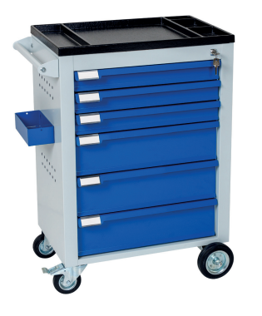 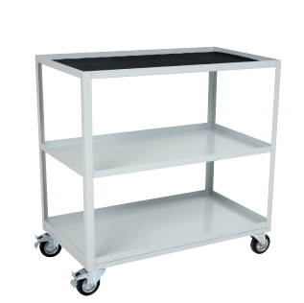

 | PHOTO | Produit (FR) | CODE | DIM |  |  | Kg | Prix / Preis | PRICE Ex-Works
 |  |  |  | H | L | P
" |  | Chariot à outils 5 tiroirs avec poignée en métal | 152.66.14.100 | 930 | 630 | 410 |  | 603.00 CHF | 201.00 €
 |  | Chariot à outils 6 tiroirs avec poignée en métal | 152.66.14.101 | 930 | 630 | 410 |  | 639.00 CHF | 213.00 €
 |  | Chariot à outils 7 tiroirs avec poignée en métal | 152.66.14.102 | 930 | 630 | 410 |  | 714.00 CHF | 238.00 €
 | 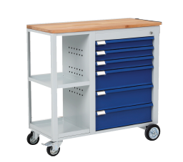 | Chariot de montage 6 tiroirs avec poignée en métal | 152.66.14.103 | 930 | 930 | 410 |  | 783.00 CHF | 261.00 €
 | 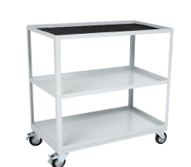 | Chariot multi-usage 2 étagères | 152.66.14.104 | 915 | 900 | 500 |  | 309.00 CHF | 103.00 €
 |  | Chariot multi-usage 3 étagères | 152.66.14.105 | 915 | 900 | 500 |  | 372.00 CHF | 124.00 €

 | MOBILE CABINETS

 | PHOTO | Produit (FR) | CODE | DIM |  |  | Kg | Prix / Preis | PRICE Ex-Works
 |  |  |  | H | L | P
" | 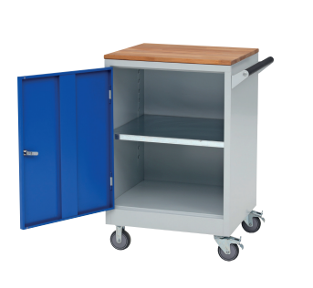 | Chariot pour charges lourdes 1 étagère Etagères galvanisées | 152.66.15.100 | 940 | 600 | 610 |  | 429.00 CHF | 143.00 €
 | 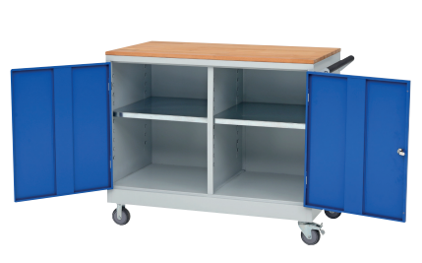 | Chariot pour charges lourdes 2 étagères Etagères galvanisées | 152.66.15.101 | 940 | 1120 | 610 |  | 603.00 CHF | 201.00 €
 | 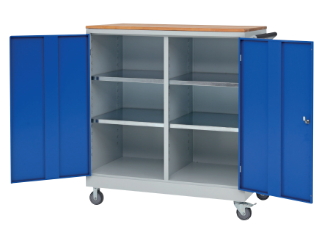 | Chariot pour charges lourdes 4 étagères Etagères galvanisées | 152.66.15.102 | 1240 | 1120 | 610 |  | 729.00 CHF | 243.00 €
 |  | Armoire métallique mobile avec porte en métal ouverture à 180 degrés |  | 1165 | 520 | 500 |  | 384.00 CHF | 128.00 €
 |  | Armoire métallique mobile avec porte en verre ouverture à 180 degrés |  | 1165 | 520 | 500 |  | 423.00 CHF | 141.00 €

 | HEAVY-DUTY TOOL CUPBOARDS

 | 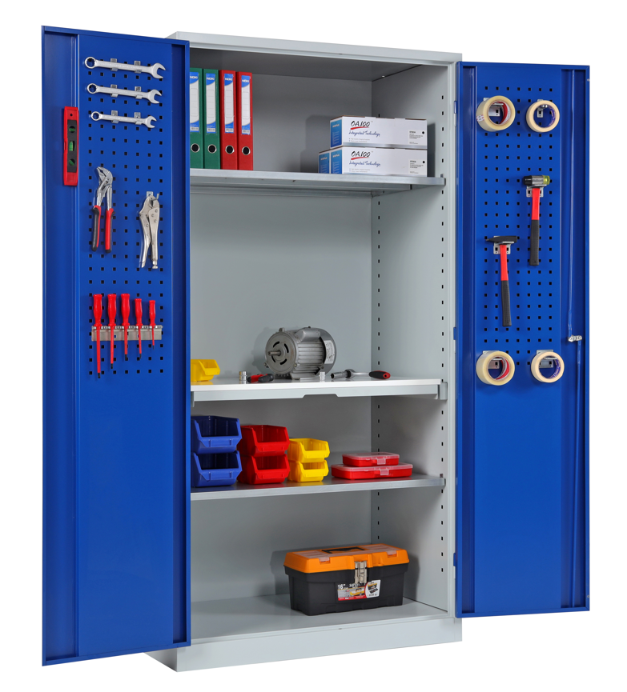

 | PHOTO | Produit (FR) | CODE | DIM |  |  | Kg | Prix / Preis | PRICE Ex-Works
 |  |  |  | H | L | P
" | 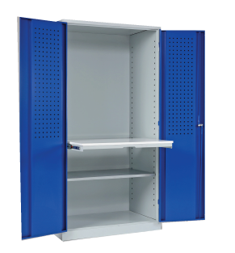 | Armoire à outils métallique 2 portes avec perforations, dos lisse 3 étagères 1 plan de travail extensible Serrure à clé | 152.66.16.100 | 1950 | 1000 | 600 |  | 864.00 CHF | 288.00 €
 |  | Armoire à outils métallique 2 portes avec perforations, dos lisse 3 étagères Serrure à clé | 152.66.16.101 | 1950 | 1000 | 600 |  | 735.00 CHF | 245.00 €
 |  | Armoire à outils métallique 2 portes avec perforations, dos avec perforations 1 étagère 1 plan de travail extensible Serrure à clé | 152.66.16.102 | 1950 | 1000 | 600 |  | 873.00 CHF | 291.00 €
 |  | Armoire à outils métallique 2 portes avec perforations, dos avec perforations 2 étagères Serrure à clé | 152.66.16.103 | 1950 | 1000 | 600 |  | 675.00 CHF | 225.00 €
 |  | Plan de travail pour armoire à outils | 152.66.16.500
 |  | Etagère pour armoire à outils | 152.66.16.501

 | UNIVERSAL CUPBOARDS

 | 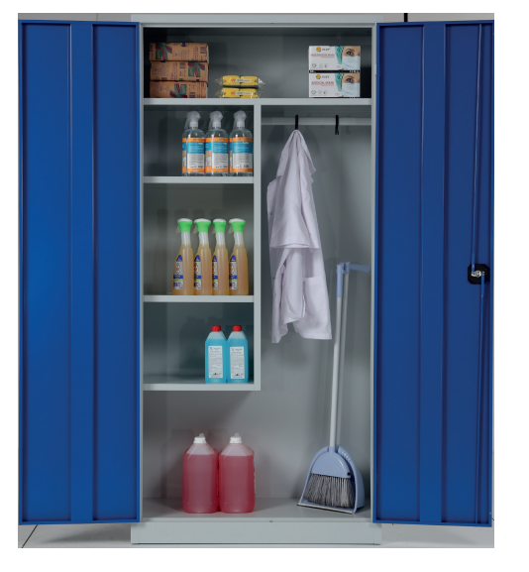

 | PHOTO | Produit (FR) | CODE | DIM |  |  | Kg | Prix / Preis | PRICE Ex-Works
 |  |  |  | H | L | P
 | 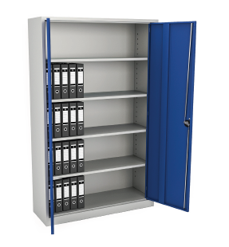 | KD Armoire universelle 2 portes 4 ètagères serrure à clé | 152.66.17.100 | 1950 | 920 | 420 |  | 358.08 CHF | 119.36 €
 |  | KD Armoire universelle 2 portes 4 ètagères serrure à clé livraison non palettisée | 152.66.17.101 | 1950 | 920 | 420 |  | 319.74 CHF | 106.58 €
 |  | Armoire universelle 2 portes 1 grande étagère 2 petites étagères 1 tringle à vêtements livraison non palettisée | 152.66.17.102 | 1950 | 920 | 420 |  | 352.50 CHF | 117.50 €
 |  | KD Armoire universelle 2 portes 1 grande étagère 2 petites étagères 1 tringle à vêtements | 152.66.17.103 | 1950 | 920 | 420 |  | 393.00 CHF | 131.00 €
 |  | KD Armoire universelle large 2 portes 4 ètagères serrure à clé livraison non palettisée | 152.66.17.104 | 1950 | 1200 | 420 |  | 470.16 CHF | 156.72 €

 | KD SHUTTER DOOR CUPBOARDS

 | 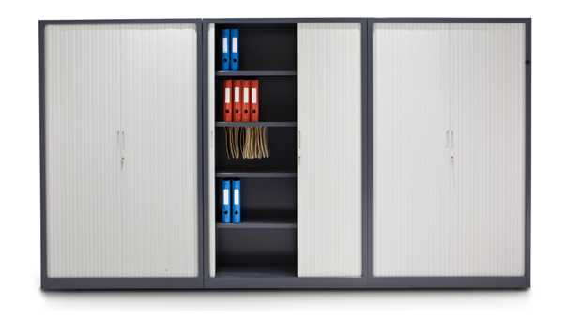

 | PHOTO | Produit (FR) | CODE | DIM |  |  | Kg | Prix / Preis | PRICE Ex-Works
 |  |  |  | H | L | P
 |  | KD armoire à rideaux L1000 2 portes 4 ètagères serrure à clé | 152.66.18.100 | 1990 | 1000 | 440 |  | 828.00 CHF | 276.00 €
 |  | KD armoire à rideaux L1000 2 portes 2 ètagères serrure à clé | 152.66.18.101 | 1040 | 1000 | 440 |  | 531.00 CHF | 177.00 €
 |  | KD armoire à rideaux L1400 2 portes 4 ètagères serrure à clé | 152.66.18.102 | 1990 | 1400 | 440 |  | 996.00 CHF | 332.00 €
 |  | KD armoire à rideaux L1400 2 portes 2 ètagères serrure à clé | 152.66.18.103 | 1040 | 1400 | 440 |  | 669.00 CHF | 223.00 €

 | WALL-MOUNTED CUPBOARDS

 | PHOTO | Produit (FR) | CODE | DIM |  |  | Kg | Prix / Preis | PRICE Ex-Works
 |  |  |  | H | L | P
 | 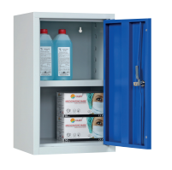 | Armoire murale 350 1 porte 1 étagère serrure à cle | 152.66.19.100 | 600 | 350 | 300 |  | 147.00 CHF | 49.00 €
 | 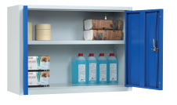 | Armoire murale 800 2 portes 1 étagère serrure à clé | 152.66.19.101 | 600 | 800 | 300 |  | 213.00 CHF | 71.00 €
 | 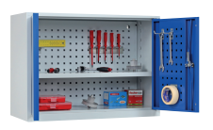 | Armoire murale 800 intérieur perforé 2 portes 1 étagère serrure à clé | 152.66.19.102 | 600 | 800 | 300 |  | 246.00 CHF | 82.00 €
 | 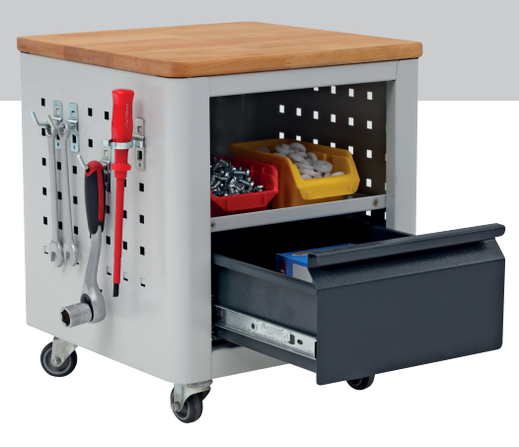 |  |  |  |  |  |  | 240.00 CHF | 80.00 €
 | 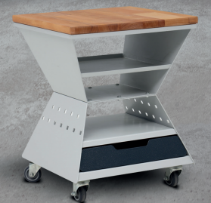 |  |  |  |  |  |  | 210.00 CHF | 70.00 €

 | ENVIRONMENTAL CUPBOARDS

 | PHOTO | Produit (FR) | CODE | DIM |  |  | Kg | Prix / Preis | PRICE Ex-Works
 |  |  |  | H | L | P
 | 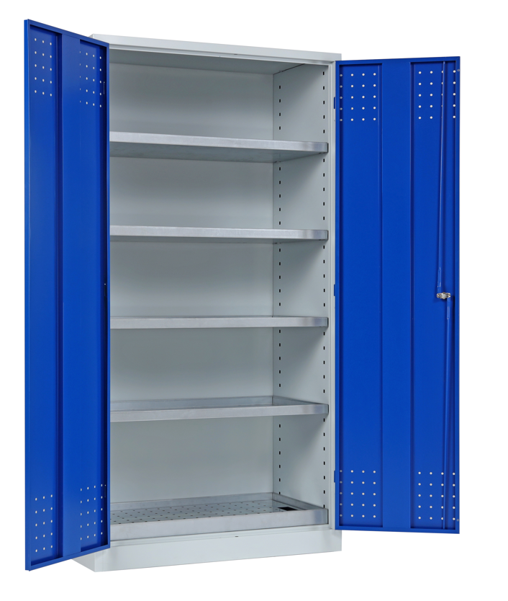 | Armoire environnementale haute 4 étagères 1 étagère avec couvercle perforé Serrure à clé Etagères galvanisées | 152.66.20.100 | 1800 | 950 | 500 |  | 600.00 CHF | 200.00 €
 | 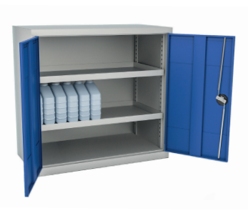 | Armoire environnementale basse 4 étagères Serrure à clé Etagères galvanisées | 152.66.20.101 | 900 | 950 | 500 |  | 360.00 CHF | 120.00 €
 |  | Étagère supplémentaire, galvanisée | 152.66.20.500
 |  | Couvercle en métal perforé | 152.66.20.501
 |  | Bac de rétention de base | 152.66.20.502

 | COMPUTER WORKSTATION

 | PHOTO | Produit (FR) | CODE | DIM |  |  | Kg | Prix / Preis | PRICE Ex-Works
 |  |  |  | H | L | P
 | 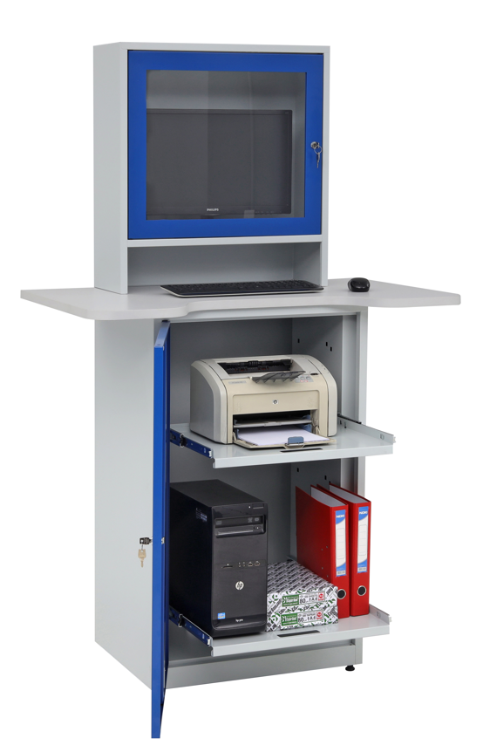 | Poste de travail informatique avec moniteur | 152.66.21.100 | 1770 | 650 | 520 |  | 609.00 CHF | 203.00 €
 |  | Poste de travail informatique | 152.66.21.101 | 1060 | 650 | 520 |  | 459.00 CHF | 153.00 €
 |  | Jeu de roues pour poste de travail informatique | 152.66.21.500

 | WORKSTATION SYSTEM

 | 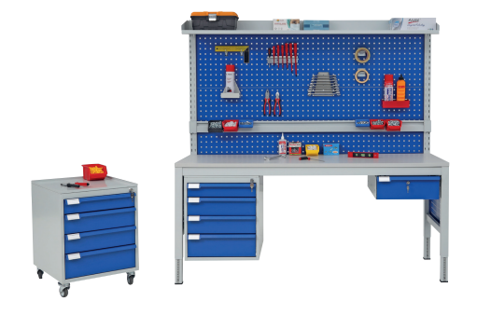

 | PHOTO | Produit (FR) | CODE | DIM |  |  | Kg | Prix / Preis | PRICE Ex-Works
 |  |  |  | H | L | P
 | 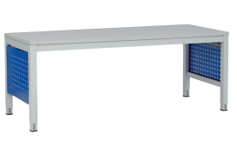 |  | 152.66.51.100 |  | 1200 | 660 |  | 351.00 CHF | 117.00 €
 |  | Table de travail 120x66 | 152.66.51.101 |  | 1400 | 660 |  | 378.00 CHF | 126.00 €
 |  | Table de travail 160x66 | 152.66.51.102 |  | 1600 | 660 |  | 390.00 CHF | 130.00 €
 |  | Table de travail 180x66 | 152.66.51.103 |  | 1800 | 660 |  | 399.00 CHF | 133.00 €
 |  | Table de travail 120x80 | 152.66.51.120 |  | 1200 | 800 |  | 390.00 CHF | 130.00 €
 |  | Table de travail 140x80 | 152.66.51.121 |  | 1400 | 800 |  | 423.00 CHF | 141.00 €
 |  | Table de travail 160x80 | 152.66.51.122 |  | 1600 | 800 |  | 462.00 CHF | 154.00 €
 |  | Table de travail 180x80 | 152.66.51.123 |  | 1800 | 800 |  | 489.00 CHF | 163.00 €
 |  | Étagère en métal 1200 | 152.66.51.110 |  |  |  |  | 105.00 CHF | 35.00 €
 |  | Étagère en métal 1400 | 152.66.51.111 |  |  |  |  | 117.00 CHF | 39.00 €
 |  | Étagère en métal 1600 | 152.66.51.112 |  |  |  |  | 132.00 CHF | 44.00 €
 |  | Étagère en métal 1800 | 152.66.51.113 |  |  |  |  | 141.00 CHF | 47.00 €
 |  | Panneau perforé 1200 | 152.66.51.500 |  |  |  |  | 135.00 CHF | 45.00 €
 |  | Panneau perforé 1400 | 152.66.51.501 |  |  |  |  | 150.00 CHF | 50.00 €
 |  | Panneau perforé 1600 | 152.66.51.502 |  |  |  |  | 171.00 CHF | 57.00 €
 |  | Panneau perforé 1800 | 152.66.51.503 |  |  |  |  | 192.00 CHF | 64.00 €
 |  | Barre de suspension pour boîtes 1200 | 152.66.51.510 |  |  |  |  | 60.00 CHF | 20.00 €
 |  | Barre de suspension pour boîtes 1400 | 152.66.51.511 |  |  |  |  | 66.00 CHF | 22.00 €
 |  | Barre de suspension pour boîtes 1600 | 152.66.51.512 |  |  |  |  | 72.00 CHF | 24.00 €
 |  | Barre de suspension pour boîtes 1800 | 152.66.51.513 |  |  |  |  | 81.00 CHF | 27.00 €
 |  | Unité d'assemblage d'accessoires | 152.66.51.525 |  |  |  |  | 141.00 CHF | 47.00 €

 | WORKSTATION SYSTEM

 | PHOTO | Produit (FR) | CODE | DIM |  |  | Kg | Prix / Preis | PRICE Ex-Works
 |  |  |  | H | L | P
 |  | Étagère inférieure 1200 |  |  |  |  |  | 57.00 CHF | 19.00 €
 |  | Étagère inférieure 1400 |  |  |  |  |  | 67.50 CHF | 22.50 €
 |  | Étagère inférieure 1600 |  |  |  |  |  | 74.25 CHF | 24.75 €
 |  | Étagère inférieure 1800 |  |  |  |  |  | 81.00 CHF | 27.00 €
 |  | Unité d'assemblage d'accessoires | 152.66.51.525 |  |  |  |  | 141.00 CHF | 47.00 €
 |  | Bras pivotant pour écran plat | 152.66.51.520 |  |  |  |  | 96.00 CHF | 32.00 €
 | 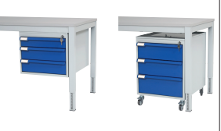 | Tiroir simple suspendu | 152.66.51.200 |  |  |  |  | 165.00 CHF | 55.00 €
 |  | 2 tiroirs suspendus | 152.66.51.201 |  |  |  |  | 276.00 CHF | 92.00 €
 |  | 3 tiroirs suspendus | 152.66.51.202 |  |  |  |  | 360.00 CHF | 120.00 €
 |  | 4 tiroirs suspendus | 152.66.51.203 |  |  |  |  | 450.00 CHF | 150.00 €
 |  | Caisson mobile 3 tiroirs | 152.66.51.204 |  |  |  |  | 468.00 CHF | 156.00 €
 |  | Caisson mobile 4 tiroirs | 152.66.51.205 |  |  |  |  | 525.00 CHF | 175.00 €

